Контент-план
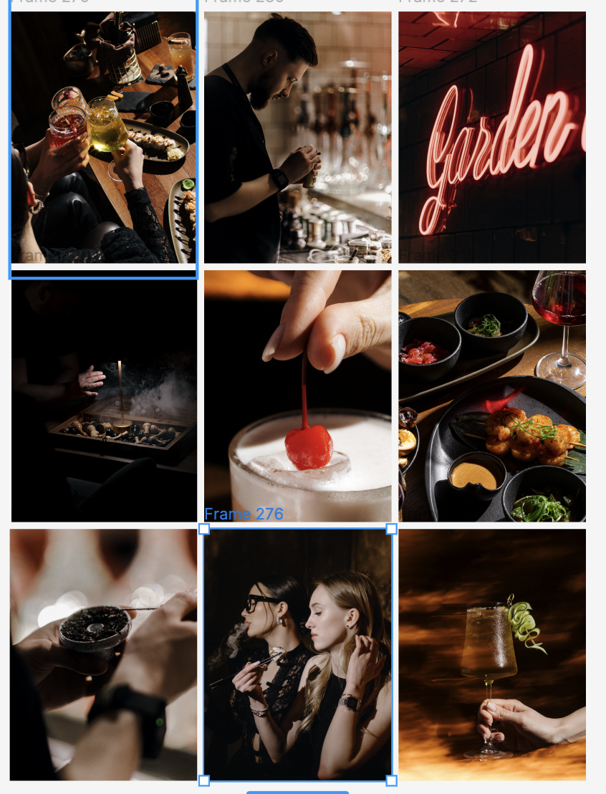
 | Понедельник | Вторник | Среда | Четверг | Пятница | Суббота | Воскресенье
Дата | 2026-05-25 | 2026-05-26 | 2026-05-27 | 2026-05-28 | 2026-05-29 | 2026-05-30 | 2026-05-31
Мероприятие |  |  |  |  | WKND | WKND
Пост ИНСТАГРАМ / ВК | Обновленная коктейльная карта Обновили коктейльную карту Добавили много нового: лёгкие летние spritz, яркие фруктовые сочетания, гастрономические коктейли и более глубокие пряные вкусы для томных вечеров. В новой карте постарались собрать коктейли под разное настроение - от чего-то лёгкого и освежающего до более насыщенных и пряных сочетаний. Самое время знакомиться с новинками - ждём вас в Garden Lounge! | - | Женская среда Каждую среду в Garden Lounge - girls only energy. Без спешки, без дедлайнов, без «давай после созвона». Просто встретиться с девочками, обсудить всё насущное, выгулять красивый образ среди недели, заказать дымный кальян и коктейль, который идеально подходит под настроение этого вечера. Иногда, чтобы жизнь снова начала нравиться, достаточно просто сменить локацию. Поэтому каждую неделю у нас действует «Женская среда» - скидка 50% на кальяны для женских компаний от двух персон! | Коллажи со вкусами | Обновление меню | Коктейли Иногда вечер начинается с вопроса: «Что сначала: кальян или коктейль?» А потом приходит понимание, что хорошие вечера не любят никаких ограничений. Поэтому в Garden Lounge никто не выбирает что-то одно, лучше заказать все сразу и побольше! | Атмосфера филиала на Аккуратова, 13 B Garden Lounge всё располагает к длинным и спокойным вечерам. Начиная с атмосферы, которая складывается из света, музыки и деталей интерьера, продолжая большим выбором кальянов, коктейлей и блюд в меню. Ну и, конечно, наша команда всет делает всё для того, чтобы гостям
Сторис ИНСТАГРАМ | Серия сторис про акции | Серия сторис про коктейли | Серия сторис про филиал на Аккуратова,13 + напоминание про акцию «Женская среда» | Серия сторис про special-меню | Серия сторис про планы на пятницу | Серия сторис про возможность отпраздновать день рождения у нас | Серия сторис про воскресный отдых в lounge
Сторис ВК | Серия сторис про акции | Серия сторис про коктейли | Серия сторис про филиал на Аккуратова,13 + напоминание про акцию «Женская среда» | Серия сторис про special-меню | Серия сторис про планы на пятницу | Серия сторис про возможность отпраздновать день рождения у нас | Серия сторис про воскресный отдых в lounge

Дата | 2026-06-01 | 2026-06-02 | 2026-06-03 | 2026-06-04 | 2026-06-05 | 2026-06-06 | 2026-06-07
Мероприятие |  |  |  |  | WKND | WKND
Пост ИНСТАГРАМ / ВК | Неон У каждого свой Garden Lounge. Для кого-то - это шумные пятничные вечера. Для кого-то - спокойные будни после работы. А для кого-то - место, где уже знают любимый вкус кальяна и какой ваш любимый стол Но есть одна вещь, которая объединяет всех наших гостей: сюда всегда хочется возвращаться снова! | Команда За любым хорошим вечером всегда стоят люди, которые собирают его по деталям. Подобрать кальян под настроение, посоветовать коктейль, вовремя подойти к столу и сделать так, чтобы вам действительно было комфортно - всё это и есть Garden Lounge. | Меню сверху План на вечер в целом уже давно известен: заказать что-нибудь вкусное к столу, выбрать кальян, взять коктейли и наконец перестать куда-то торопиться. Остальное берем на себя!
Сторис ИНСТАГРАМ | Серия сторис про начало рабочей недели + подсвечиваем акцию «Дымный ланч» | Серия сторис про филиал на Адмиралтейской | Серия сторис про акцию «Женская среда» | Серия сторис про обновленное меню | Серия сторис про идеи для длинных выходных в Garden Lounge | Серия сторис про атмосферу выходного вечера | Серия сторис про спокойное воскресенье перед новой неделей
Сторис ВК | Серия сторис про начало рабочей недели + подсвечиваем акцию «Дымный ланч» | Серия сторис про филиал на Адмиралтейской | Серия сторис про акцию «Женская среда» | Серия сторис про обновленное меню | Серия сторис про идеи для длинных выходных в Garden Lounge | Серия сторис про атмосферу выходного вечера | Серия сторис про спокойное воскресенье перед новой неделей

Дата | 2026-06-08 | 2026-06-09 | 2026-06-10 | 2026-06-11 | 2026-06-12 | 2026-06-13 | 2026-06-14
Мероприятие |  |  |  |  | WKND | WKND
Пост ИНСТАГРАМ / ВК
ТГ
Сторис ИНСТАГРАМ / ВК | Серия сторис про pet friendly концепцию | Серия сторис про лучшие миксы табака | Серия сторис про акцию «Женская среда» | Серия сторис про вечерние встречи после работы | Серия сторис про коктейли | Серия сторис про идеальынй вечер без планов | Серия сторис про воскрессный chill в наших фелиалах

Дата | 2026-06-15 | 2026-06-16 | 2026-06-17 | 2026-06-18 | 2026-06-19 | 2026-06-20 | 2026-06-21
Мероприятие |  |  |  |  | WKND | WKND
Пост ИНСТАГРАМ / ВК
Сторис ИНСТАГРАМ | Серия сторис про наши акции | Серия сторис про special-меню | Серия сторис про акцию «Женская среда» | Серия сторис про "почему хочется возвращаться снова" | серия сторис про каким может быть вечер пятницы в GL | Серия сторис про наши залы в филиале на Адмиралтейской | Серия сторис про воскрессный reset перед новой неделей
Сторис ВК | Серия сторис про наши акции | Серия сторис про special-меню | Серия сторис про акцию «Женская среда» | Серия сторис про "почему хочется возвращаться снова" | серия сторис про каким может быть вечер пятницы в GL | Серия сторис про наши залы в филиале на Адмиралтейской | Серия сторис про воскрессный reset перед новой неделей

